危化品收貨單
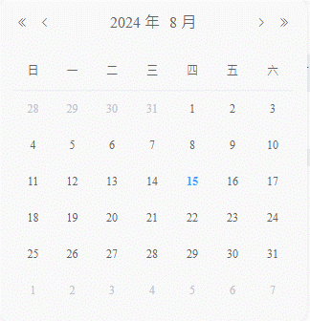
新增收貨單

收貨單號 |  |  |  | *收貨部門 |  |  |  | *費用代碼

* PO |  |  |  | *项次/PR |  |  |  | *單據類型

SAP工廠 |  |  |  | 倉碼 |  |  |  | *料號

品名 |  |  |  | 規格 |  |  |  | * 收货數量

單位 |  |  |  | 單價 |  |  |  | *預計到貨時間

 |  |  |  |  |  |  |  | 取消 |  | 確定

①收貨單號：自動產生D+BU+yyMMdd+001 ②單據類型：SAP/ECS 下拉選擇，SAP調RFC，ECS就在ECS導入資料裡面查是否存在 ③收貨部門：用戶選擇 ④費用代碼：根據收貨部門帶出 ⑤PO從SAP獲取,RFC:BAPI_PO_GETDETAIL，入參PURCHASEOR:PO号，出參PO_ITEM：項次，PLANT：工廠，STORE_LOC：倉碼，MATERIAL：料號，QUANTITY：PO收貨數量，BASE_UNIT：單位 ⑥到货数量：用户手动输入 ⑥點擊確定時判斷： 1.本次单据的到货数量是否大於PO+PO_item下的数量： 是：报错“建单失败，该PO+项次数量不足” 否：建单成功 2.鴻海料號在spm.spmbu_material裡是否存在。 存在:建單成功 不存在：根據PO上的信息，在spm.spmbu_material裡面插入一條備品料號信息 備品料號：MATERIAL，品名：MATERIAL，品牌：MFR_NO，規格：待與用戶確認取值欄位，基本單位：BASE_UNIT，價格：待與用戶確認欄位，管控方式：SPM_SN，備品類型：SPM_FERT，備品分類：SPM_SPARE，A/B/C分類：SPM_E ⑥預計到貨時間：由用戶選擇

收貨單管理

收貨單號 |  |  |  | 費用代碼 |  |  |  | 料號

單據狀態 | 待收貨/已收貨 |  |  | PO號

+ 新增 | 刪除 | 導出 |  |  |  |  |  | 搜索 |  | 清空

序號 | 收貨單號 | 料號 | 數量 | 入库數量 | 品名 | 費用代碼 | 規格 | 單位 | PO | 項次 | 請購單號（Pr） | 採購單號（Po） | 倉碼 | 單據類型 | 工廠 | 預計到貨時間 | 單據日期 | 單據狀態 | 創建人 | 入庫人 | 最後編輯人 | 最後編輯時間 | GR單號 | SAP過賬時間 | SAP返回信息 | 操作
1 | RE62312160001 | 2A6208Q00-600-G | 500 | 0 | 酒精 | 776ET00105 | 20L/桶 | EA | 4505270230 | 00020 |  |  | 0ARG | SAP_PO | E1T1 | 12/14/23 | 12/14/23 |  | 工號-姓名 | 工號-姓名 | 工號-姓名 | 12/14/23 | 5000819823 | 12/26/23 | OK | 編輯 | 提交
1 | RE62312160002 | 1B51J6Y00-600-G | 100 | 0 | 乙醇 | 776VB00405 | 20L/桶 | EA |  |  | 1PEB-O70073 | 2CMB-O70054 | 0ARG | ECS | E1T1 | 12/14/23 | 12/14/23 |  | 工號-姓名 | 工號-姓名 | 工號-姓名 | 12/14/23 |  |  |  | 編輯 | 提交
2 | RE62312160003 | 2VE96-15X | 500 | 0 | 酒精 | 776ET00408 | 20L/桶 | EA | 4505270230 | 00020 |  |  | 0ARG | SAP_PO | E1T1 | 12/14/23 | 12/14/23 |  | 工號-姓名 | 工號-姓名 | 工號-姓名 | 12/14/23 | 5000820902 | 12/28/23 | OK | 編輯 | 提交
3 | RE62312160004 | 2T5815G00-600-G | 700 | 0 | 乙醇 | 776VB00405 | 20L/桶 | EA |  |  | 1PEB-O70075 | 2CMB-O70056 | 0ARG | ECS | E1T1 | 12/14/23 | 12/14/23 |  | 工號-姓名 | 工號-姓名 | 工號-姓名 | 12/14/23 |  |  |  | 編輯 | 提交
4 | RE62312160005 | 3C0376P00-600-G | 100 | 0 | 乙醇 | 776ET00105 | 20L/桶 | EA |  |  | 1PEB-O70076 | 2CMB-O70057 | 0ARG | ECS | E1T1 | 12/14/23 | 12/14/23 |  | 工號-姓名 | 工號-姓名 | 工號-姓名 | 12/14/23 |  |  |  | 編輯 | 提交

①新增單據後，單據狀態為新建，post_hcs_flag=0，post_to_hcs=0，hcs_return_message=null，hcs_confirm_receipt_flag=0，posting_sap_method_flag=0, ②編輯：單據狀態為新建時可以編輯，其他狀態時置灰 ③提交： 1.用戶點擊提交時，單據狀態變為已提交，post_hcs_flag=1，當HCS系統接收到信息後，返回OK_HCS，post_to_hcs=1，若HCS沒有返回OK_HCS則繼續拋，直到OK_HCS為止 2.用戶點擊提單據內容發送email給對應的收件人 ④HCS入库后会将入库信息抛转给SPM，SPM把接收到的json存到hcs_return_message=null，并解析hcs_return_message： 1.把入库数量update一下，当单据数量=入库数量时，hcs_confirm_receipt_flag=1，posting_sap_method_flag=1,抛SAP做GR，記錄過賬信息和日期 2.把内容存在spm.spm_hcs_stock里面，根据料号+费用代码+库区+库位+载具+储位累加，并记录一条log到spm.spm_hcs_stock_log

id | org_code | doc_no | doc_create_date | doc_status | doc_type_code | sap_warehouse_code | plant_code | po_no | po_item | material_code | PO_qty | doc_qty | confirm_qty | uom_code | confirm_receipt_flag | confirm_doc_date
 | CMB | 收貨單號 | 單據日期 | 單據狀態 | 單據類型SAP_PO | 倉碼 | 工廠 | PO | 項次 | 料號 | PO數量 | 單據數量 | 入庫數量 | PCS | 確認入庫標識 | 確認入庫日期

post_hcs_flag | post_to_hcs | hcs_return_message | posting_sap_method_flag | sap_return_number | sap_return_message | posting_sap_method_date | creator | created_dt | last_editor | last_edited_dt | confirm_by | material_name | specification | brand | price
是否拋轉HCS | 已拋轉HCS | HCS返回數據 | 是否調用SAP | SAP過賬單號 | SAP返回數據 | SAP過賬時間 | 創建人 | 創建時間 | 最後編輯人 | 最後編輯時間 | 入庫人 | 品名 | 規格 | 品牌 | 價格

勾兑ECS单据
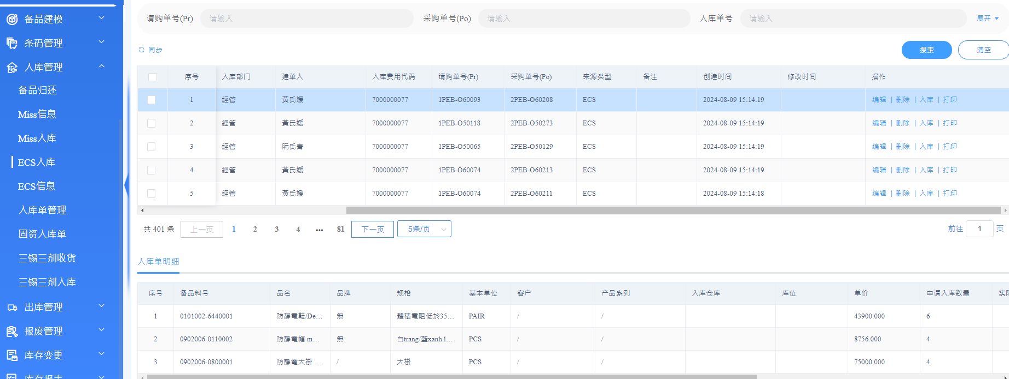

通過PO+PR+費用代碼+料號找到對應的單據，把單據狀態改為入庫

危化品出库
需求單管理界面 |  |  | HCS接收SPM拋過來的需求單，生成單號，每筆顯示在如下需求單頁面清單中，進行備貨

 |  | 危化品出库需求单 |  |  |  | 危化品备货

 | 掃描/輸入需求單號查詢 |  |  |  | 【料号】0421004-0190003 |  |  |  |  |  |  | 備貨掃下架
 | 出货 |  |  |  | 来源单号：OYE624082000001
 | 需求單號：E20240807001 |  |  |  | 申请部门：DELL 制造部 |  |  |  | 欠發100 |  |  | 【料号】0421004-0190003 |  |  | 欠發:100
 | 需求數量 9 |  |  | 備货進度 1/9 | 库区 | 載具 | 儲位 | 批次號 | 庫存
 | 接收人：工号+姓名 |  |  |  | B02-2C-C2 | MA01 | F001 | 20240621 | 600 | 點擊料號：彈出來符合條件的庫存位置信息 |  | 送貨載具 | 請輸入或掃描
 |  |  |  | 备货 | B02-2C-C2 | MA01 | F001 | 20240721 | 600
 |  |  |  |  | B02-2C-C2 | MA01 | F001 | 20240821 | 600 |  |  | 下架載具 | 請輸入或掃描
 | 需求單號：E20240807002
 | 需求數量 20 |  |  | 備货進度 1/20 |  |  |  |  | 备货 |  |  | 批次號 | 請輸入或掃描
 | 接收人：工号+姓名
 |  |  |  |  | 【料号】0603001-003S0077 |  |  |  |  |  |  | 料號 | 請輸入或掃描
 |  |  |  | 备货 | 来源单号：OYE624082000001 |  |  |  |  | 沒點擊料號：只顯示左側信息
 |  |  |  |  | 申请部门：DELL 制造部 |  |  |  | 欠發20 |  |  |  |  | 確認 | 取消
 | 需求單號：E20240807003 |  |  |  |  |  |  |  | 备货
 | 需求數量 9 |  |  | 備货進度 1/9 |  |  |  |  |  |  | 1.單據狀態：默認開立 2.檢查送貨載具是否存在，是否有對應的庫位和庫區，出庫人是否有這個庫區的權限 3.檢查下架載具是否存在，是否有對應的庫位和庫區，出庫人是否有這個庫區的權限，載具上是否有符合條件的庫存 4.檢查下架料號+批次號是否在下架載具上 5.檢查料號與備貨料號是否一致 6.掃描完料號:扣減其庫存數量，扣減欠發數量，累加備貨數量到備貨清單 7.單據中沒有欠發數量時，單據狀態為完成狀態，備貨按鈕置灰
 | 接收人：工号+姓名 |  |  |  | 【料号】0603001-003S0077
 |  |  |  |  | 来源单号：OYE624082000001
 |  |  |  | 备货 | 申请部门：DELL 制造部 |  |  |  | 欠發20
 |  |  |  |  |  |  |  |  | 备货
 | 需求單號：E20240807004
 | 需求數量 9 |  |  | 備货進度 1/9 | 【料号】0603001-003S0077
 |  |  |  |  | 来源单号：OYE624082000001
 |  |  |  |  | 申请部门：DELL 制造部 |  |  |  | 欠發20
 |  |  |  | 备货 |  |  |  |  | 备货

危化品出貨單
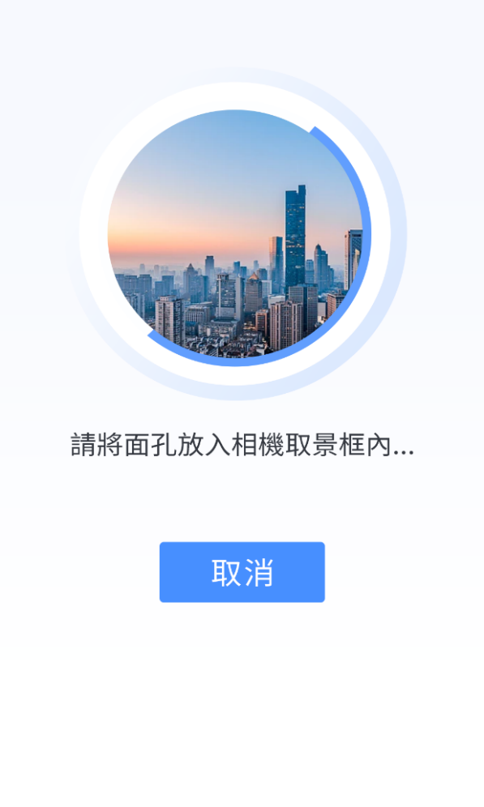
 |  | 危化品出庫單 |  |  |  |  |  |  |  |  | 1.用戶點擊出貨後，產生危化品出庫單，來源單號對應的申請單單據狀態變為送貨中，並且發送郵件給申請單位通知危化品在送貨 2.點擊備品室接收，掃描二維碼確認接收 建議掃描人臉確認接收 3.接收後，將收到的料號+數量等信息拋給SPM，SPM中申請單待送貨標識is_delivery變為1

 | 出庫單號：E20240807001
 | 送货數量 6

 | 展開

 | 出庫單號：E20240807002
 | 送货數量 20

 | 展開
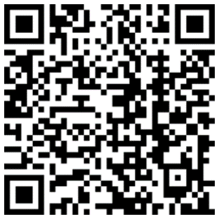
 | 出庫單號：E20240807003
 | 送货數量 20

 | 展開

 | 需求單號：E20240807004
 | 送货數量 20
 | 展開
 | 1.【料号】0421004-0190003 |  |  | 备品室接收
 | 申请部门：DELL 制造部 |  |  | 送货数量100
 | 2.【料号】0421004-0190003 |  |  | 备品室接收
 | 申请部门：DELL 制造部 |  |  | 送货数量100
 | 3.【料号】0421004-0190003 |  |  | 备品室接收
 | 申请部门：DELL 制造部 |  |  | 送货数量100
 | 4.【料号】0421004-0190003 |  |  | 备品室接收
 | 申请部门：DELL 制造部 |  |  | 送货数量100

備品室送貨
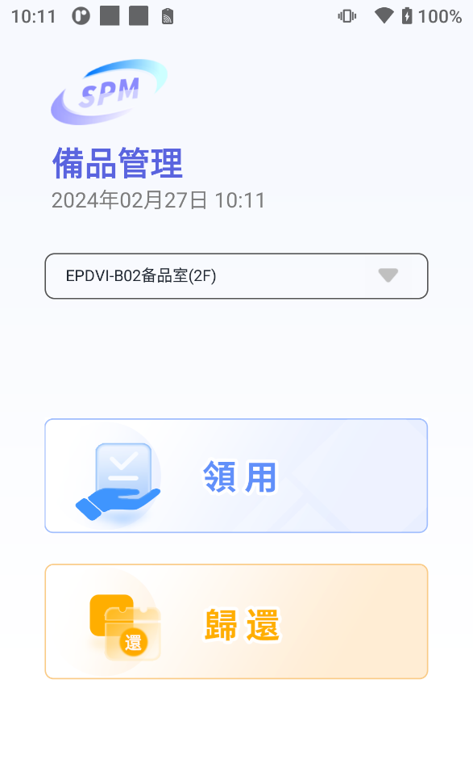
 |  | 危化品送貨單

 | 【料号】0421004-0190003
 | 来源单号：OYE624082000001
 | 申请部门：DELL 制造部 |  | 送货数量100
 |  |  | 申请人接收

 | 【料号】0421004-0190003
 | 来源单号：OYE624082000002
 | 申请部门：DELL 工程部 |  | 送货数量100
 |  |  | 申请人接收

 | 【料号】0603001-003S0077
 | 来源单号：OYE624082000003
 | 申请部门：DELL 工程部 |  | 送货数量100
 |  |  | 申请人接收

 | 【料号】0421004-0190003
 | 来源单号：OYE624082000001
 | 申请部门：DELL 制造部 |  | 送货数量100
 |  |  | 申请人接收

 | 【料号】0421004-0190003
 | 来源单号：OYE624082000001
 | 申请部门：DELL 制造部 |  | 送货数量100
危化品送貨
 |  |  | 申请人接收

1.HCS送貨給備品室後，其對應的來源單號為待送貨狀態 2.本界面顯示所有待送貨狀態的單據，申請人刷臉接手之後，按照來源單號更改單據的信息，並且扣減SPM的庫存

